122
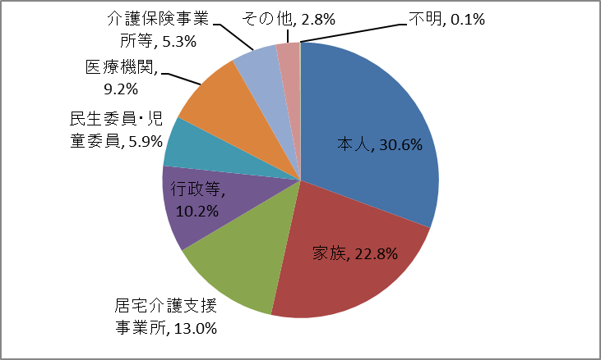
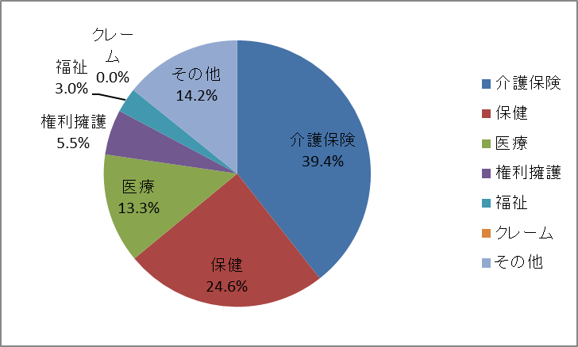
１０．各検診別がん発見状況 |  |  |  |  |  |  |  |  |  |  | 平成28年度
 |  |  |  |  | 受診者数 |  | 要精検者数 |  |  | がん発見者数
 |  |  |  |  |  |  |  |  |  | 人員 |  | 受診者数に対する割合(％)
胃がん検診 |  |  |  |  | 36,658 |  | 1,729 |  |  | 174 |  | 0.47%
大腸がん検診 |  |  |  |  | 33,166 |  | 2,773 |  |  | 154 |  | 0.46%
子宮頸がん検診 |  |  |  |  | 48,107 |  | 1,379 |  |  | 75 |  | 0.16%
乳がん検診 |  |  |  |  | 19,606 |  | 1,762 |  |  | 86 |  | 0.44%
肺がん |  |  |  |  | 15,304 |  | 677 |  |  | 8 |  | 0.05%
前立腺がん検診 |  |  |  |  | 12,982 |  | 1,339 |  |  | 64 |  | 0.49%
 |  |  |  |  |  |  |  |  |  |  |  | 資料：健康増進課
１１． よかドック３０ |  |  |  |  |  |  |  |  |  |  |  | 平成28年度
受診者数 |  |  |  | 審査結果
 |  |  |  | 積極的支援相当 |  |  | 動機付け支援相当 |  |  | 情報提供 |  |  | 判定不能
4,021 |  |  |  | 236 |  |  | 180 |  |  | 3,602 |  |  | 3
 |  |  |  |  |  |  |  |  |  |  | 資料：健康増進課
１２． ヘルシースクール |  |  |  |  | 平成28年度
実施場所 |  |  |  | 健康づくり サポートセンター
実施回数 |  |  |  | 49
参加者数 |  |  |  | 69
 |  |  |  | 資料：健康増進課
１３． 骨粗鬆症検査 |  |  |  |  |  |  |  |  |  |  |  |  |  |  | 平成28年度
実施場所 |  | 各区保健福祉センター 健康づくりサポートセンター |  |  | 節目年齢女性の結果 |  | 40歳 | 45歳 | 50歳 | 55歳 | 60歳 | 65歳 | 70歳 | 合計
実施回数 |  | 172 |  |  | 異常なし |  | 76 | 57 | 59 | 49 | 40 | 38 | 30 | 349
受診者数 |  | 総数 |  | 7,465 | 要指導 |  | 3 | 5 | 5 | 17 | 34 | 83 | 69 | 216
 |  | （男性1,737 女性5,728） |  |  | 要精検 |  | - | - | 2 | 11 | 38 | 147 | 199 | 397
 |  |  |  |  |  |  |  |  |  |  |  |  | 資料：健康増進課
１４． 訪問指導実施状況(40歳～64歳） |  |  |  |  |  |  |  |  |  |  |  | 平成28年度
総数 |  | 要指導者 |  | 個別健 康教育 |  | 閉じこもり 予防 |  | 介護家族 |  | 寝たきり者 |  | 認知症の者 |  | その他
実人数 | 延人数 | 実人数 | 延人数 | 実人数 | 延人数 | 実人数 | 延人数 | 実人数 | 延人数 | 実人数 | 延人数 | 実人数 | 延人数 | 実人数 | 延人数
46 | 100 | 25 | 40 | - | - | 5 | 18 | 4 | 7 | 1 | 1 | 5 | 13 | 6 | 21
 |  |  |  |  |  |  |  |  |  |  | 資料：健康増進課
１５． 訪問指導実施状況(65歳以上） |  |  |  |  |  |  |  |  |  |  |  | 平成28年度
総数 |  | 要指導者 |  | 個別健 康教育 |  | 閉じこもり 予防 |  | 介護家族 |  | 寝たきり者 |  | 認知症の者 |  | その他
実人数 | 延人数 | 実人数 | 延人数 | 実人数 | 延人数 | 実人数 | 延人数 | 実人数 | 延人数 | 実人数 | 延人数 | 実人数 | 延人数 | 実人数 | 延人数
77 | 146 | 39 | 64 | - | - | 21 | 42 | 2 | 4 | 1 | 1 | 4 | 7 | 10 | 28
 | ※平成23年度より，保健福祉センター及び人権のまちづくり館での実施状況を含む |  |  |  |  |  |  |  |  |  | 資料：健康増進課
１６．生き活きシニア健康福岡２１ |  |  |  |  |  |  |  | 平成28年度
実施回数 |  |  | 参加人員
3,718 |  |  | 72,850
 |  | 資料：福祉・介護予防課
１７．いきいきセンターふくおか（地域包括支援センター） |  |  |  |  |  |  |  |  |  |  |  | 平成28年度
(１)相談件数
相談件数
実数 |  |  | 延数
24,007 |  |  | 140,549
 |  |  | 資料：地域包括ケア推進課

(２)相談者の内訳 |  |  |  |  |  | 平成28年度 |  |  | (３)相談内容（重複あり） |  |  |  |  |  | 平成28年度

